画面レイアウト・項目定義確認
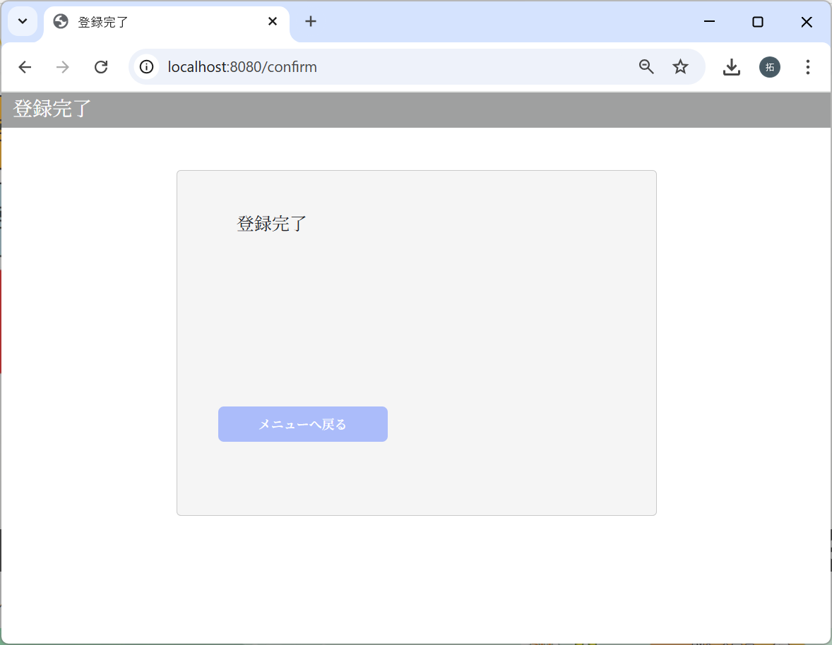
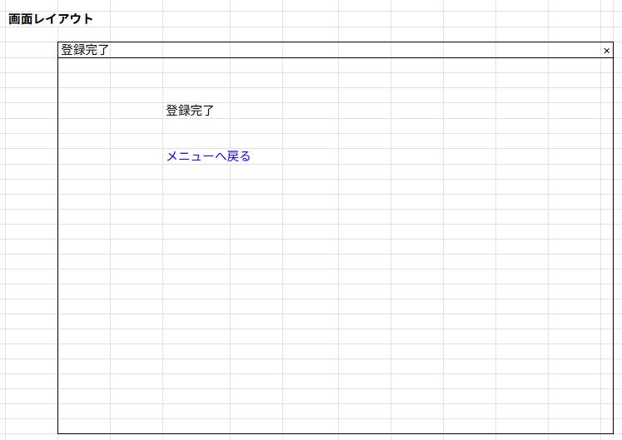
No | テスト内容
1 | 画面レイアウト・項目定義確認
1-1 | 受診者登録画面
1-2 | 確認画面
1-3 | 完了画面

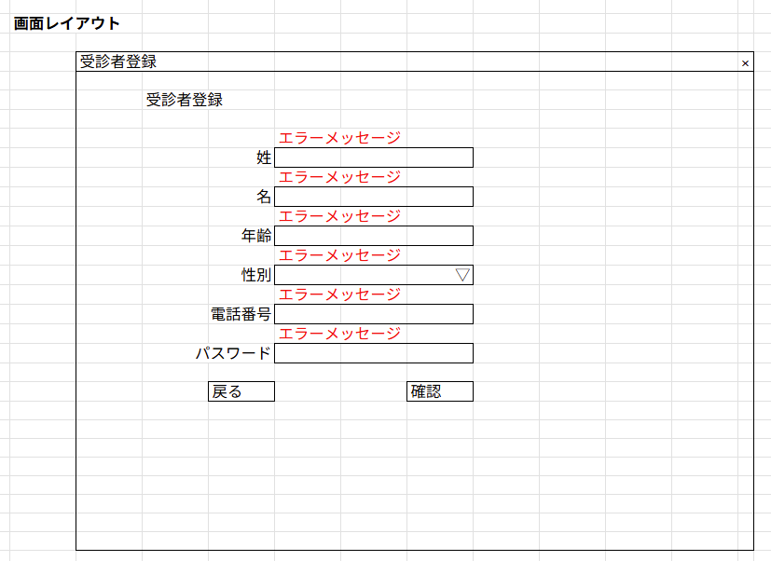
1-1 受診者登録画面
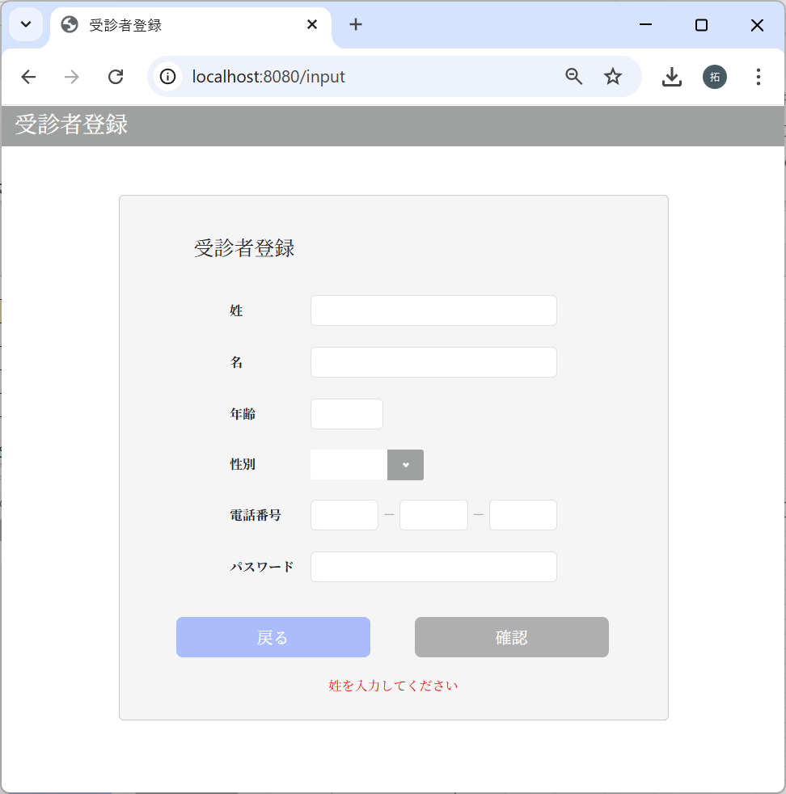

保守性を考えて
メッセージは1か所にしました。

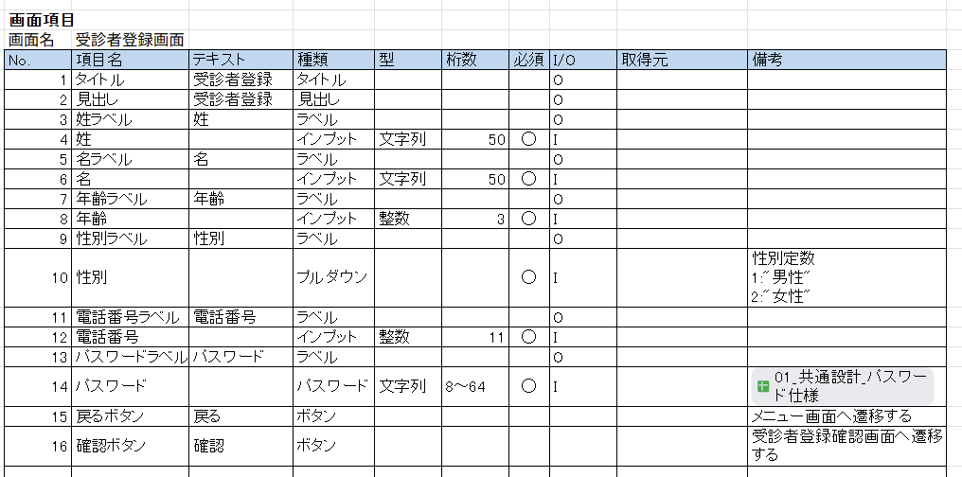

1-2 確認画面
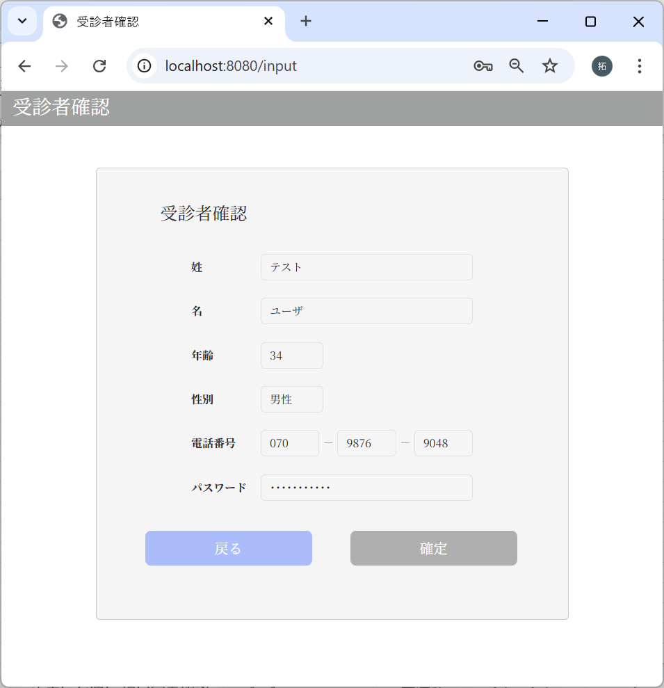
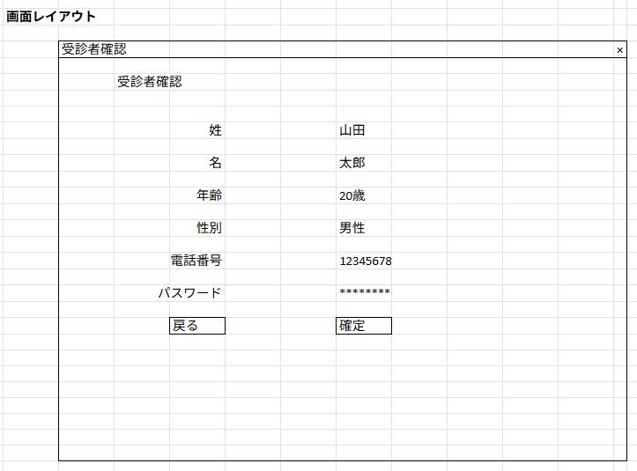

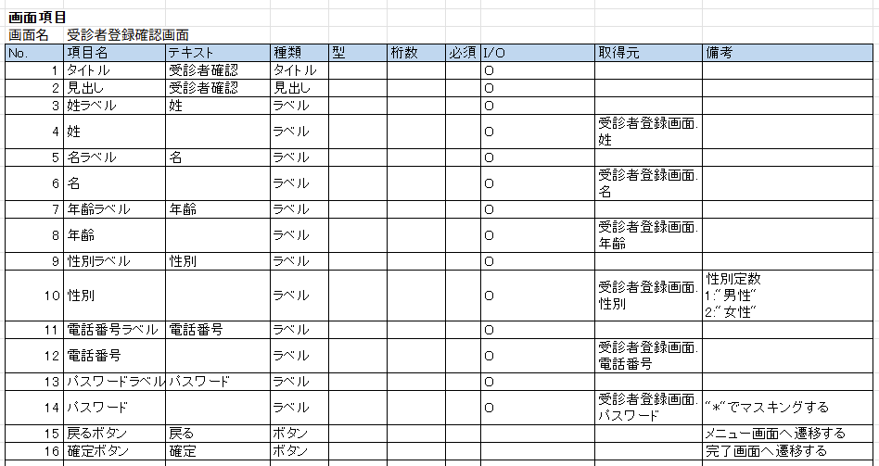

1-3 完了画面

バリデーションチェック
No | テスト内容
2 | バリデーションチェック
2-1 | 空文字チェック
2-2 | 桁数チェック
2-3 | 文字種チェック

2-1：空文字チェック
姓
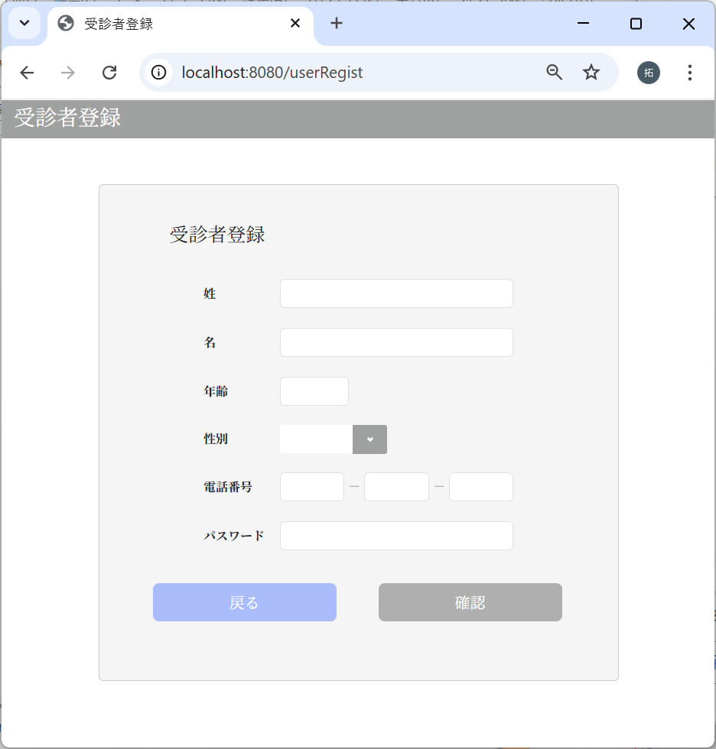

姓が未入力の場合
で確認ボタンクリック

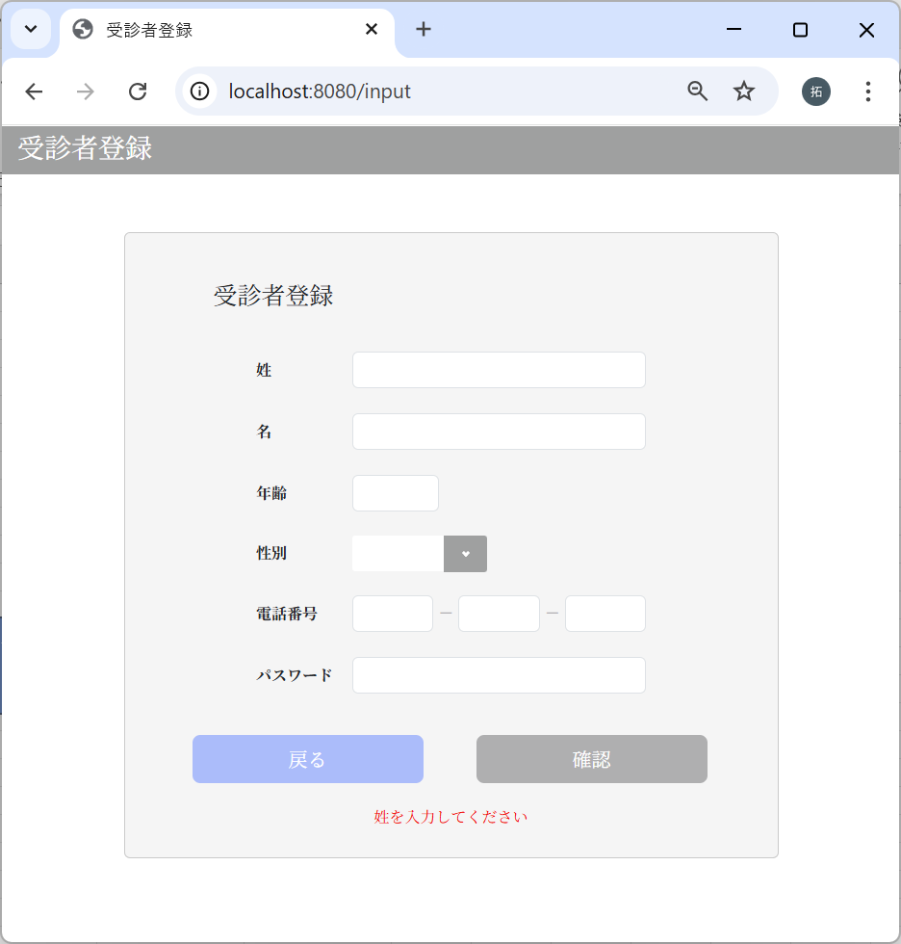

エラーメッセージが表示された

名
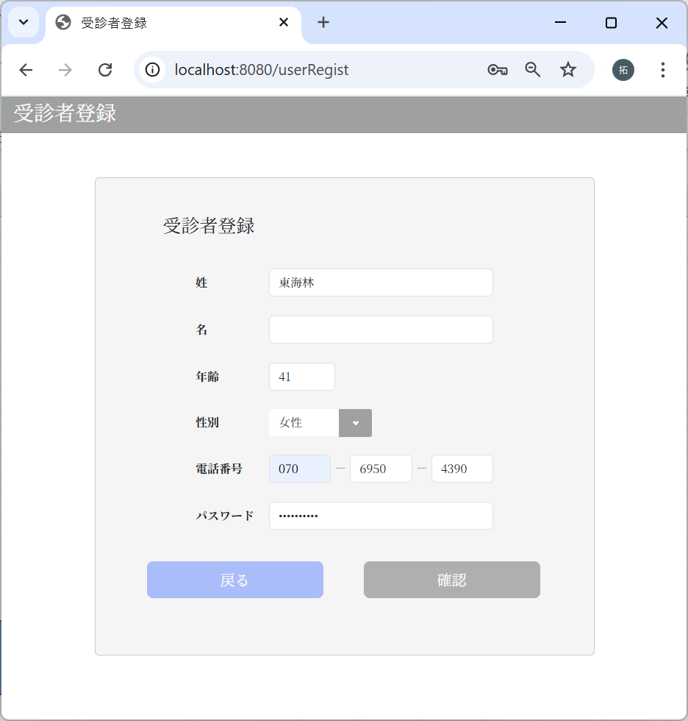

名が未入力の場合
で確認ボタンクリック

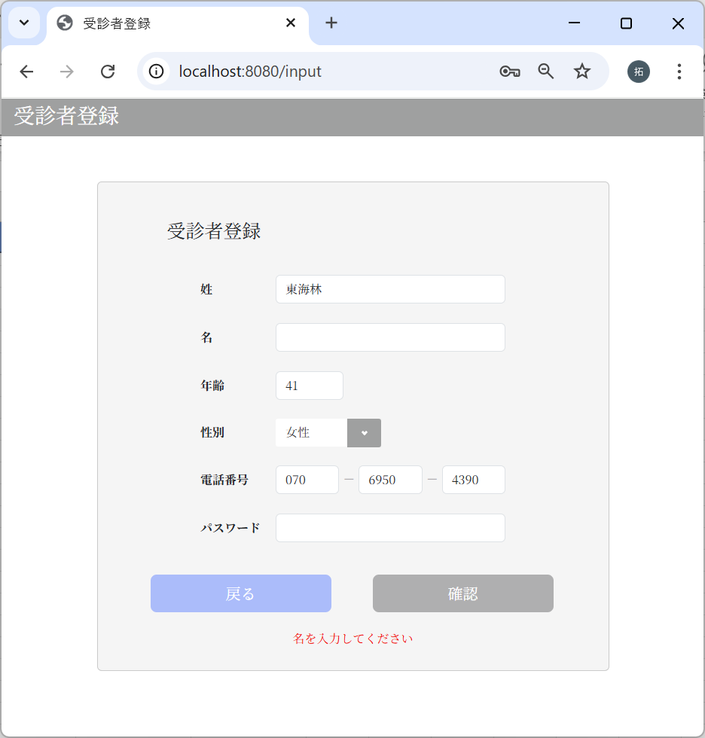

エラーメッセージが表示された

年齢


年齢が未入力の場合
で確認ボタンクリック

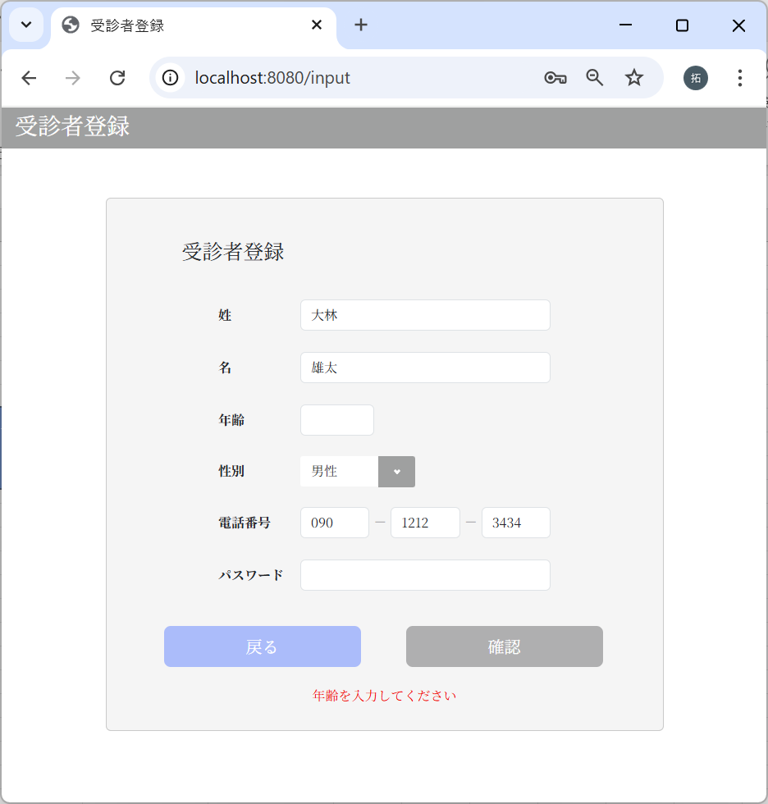

エラーメッセージが表示された

性別


性別が未入力の場合
で確認ボタンクリック



エラーメッセージが表示された

電話番号1ブロック目
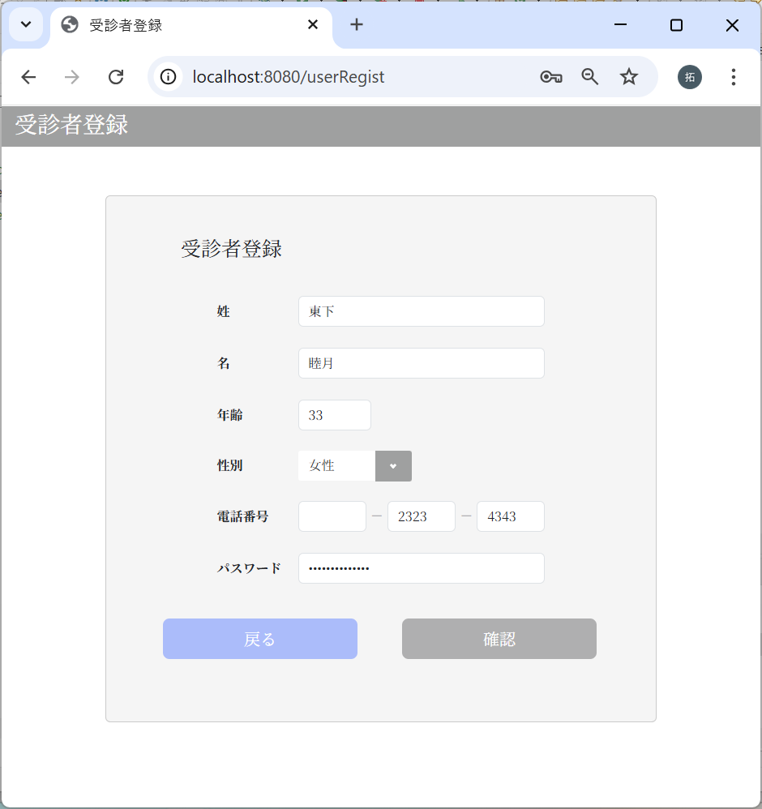

電話番号1ブロック目
が未入力の場合
で確認ボタンクリック

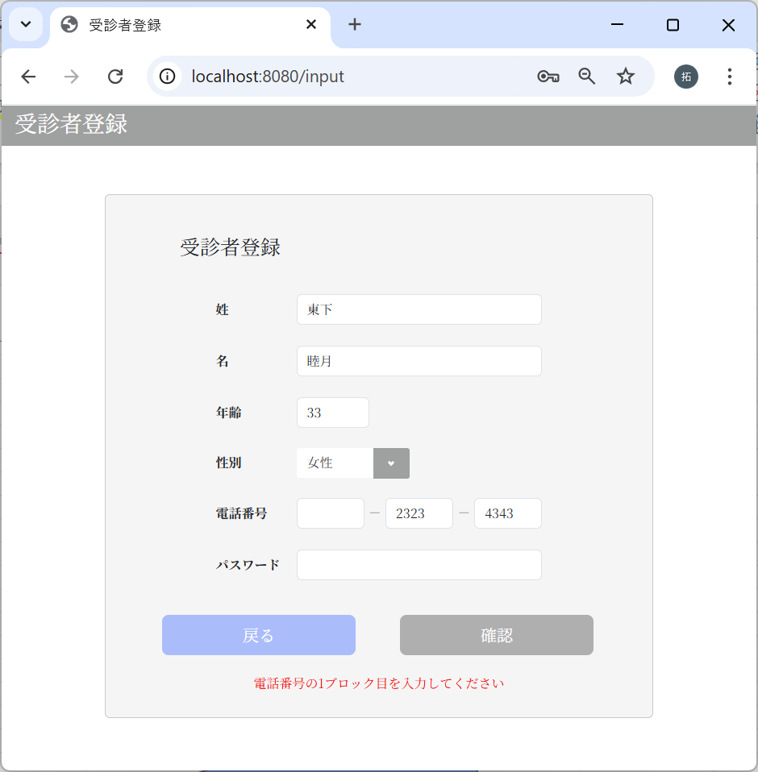

エラーメッセージが表示された

電話番号2ブロック目
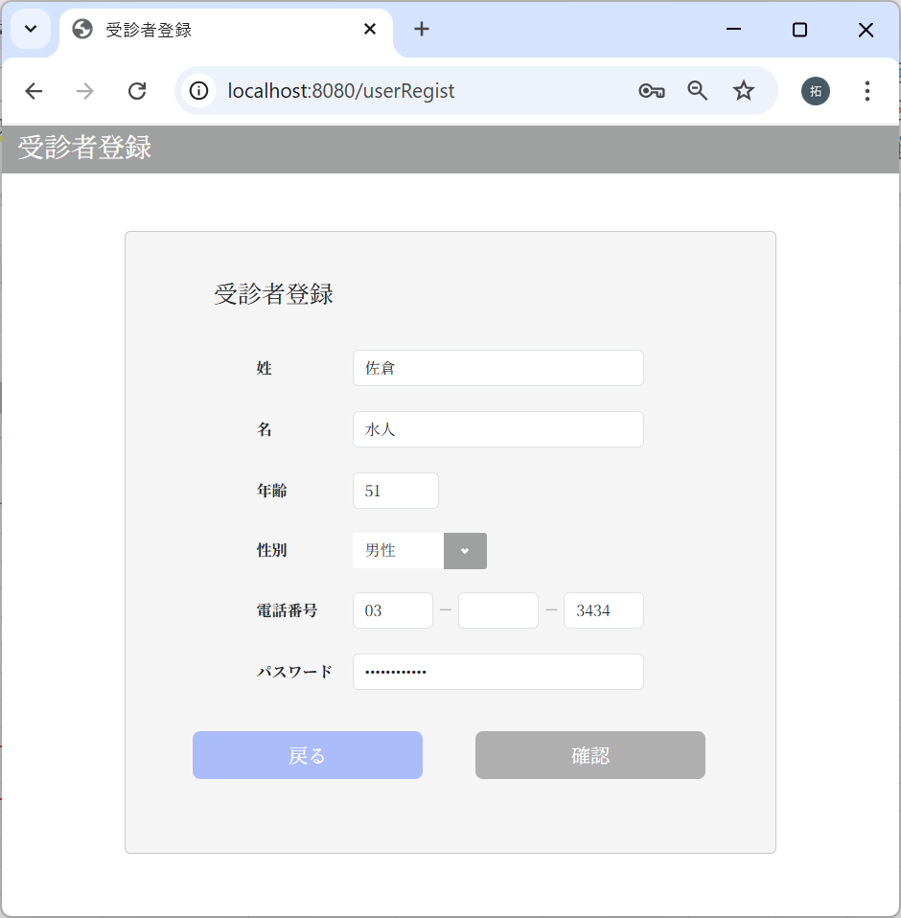

電話番号2ブロック目
が未入力の場合
で確認ボタンクリック

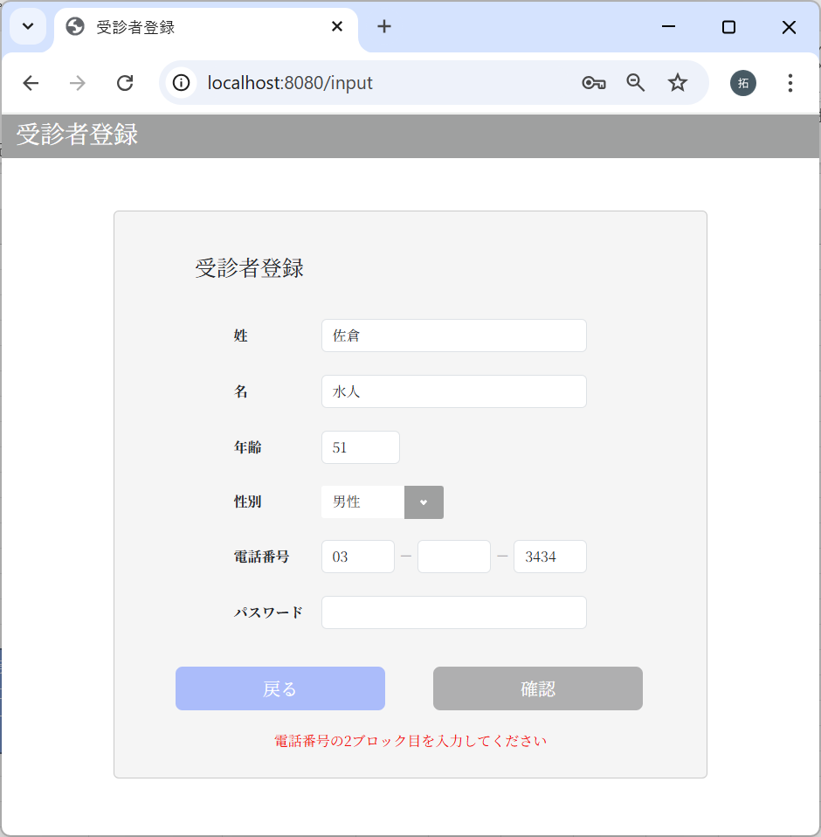

エラーメッセージが表示された

電話番号3ブロック目


電話番号3ブロック目
が未入力の場合
で確認ボタンクリック

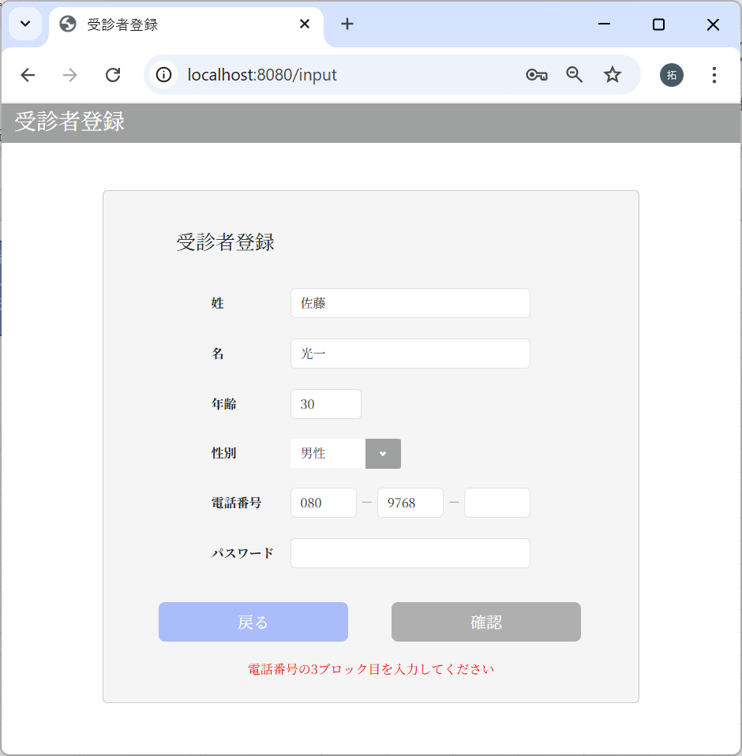

エラーメッセージが表示された

パスワード
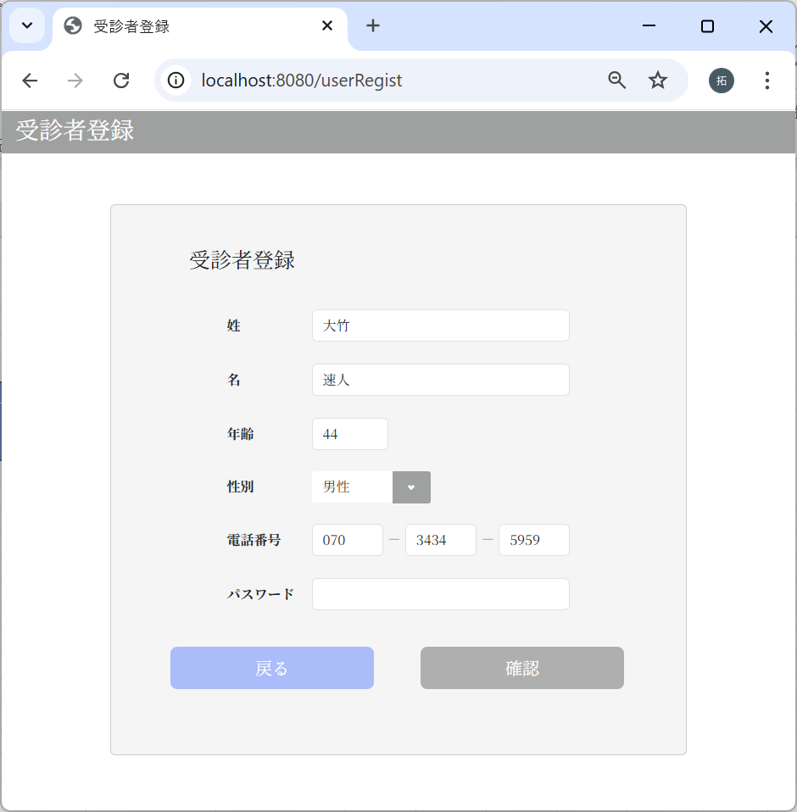

パスワードが未入力の場合
で確認ボタンクリック



エラーメッセージが表示された

2-1：桁数チェック
姓
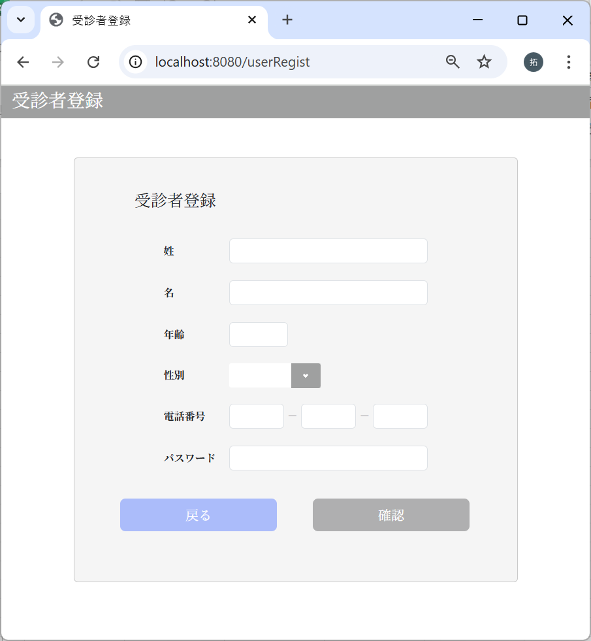

コピー

ペースト

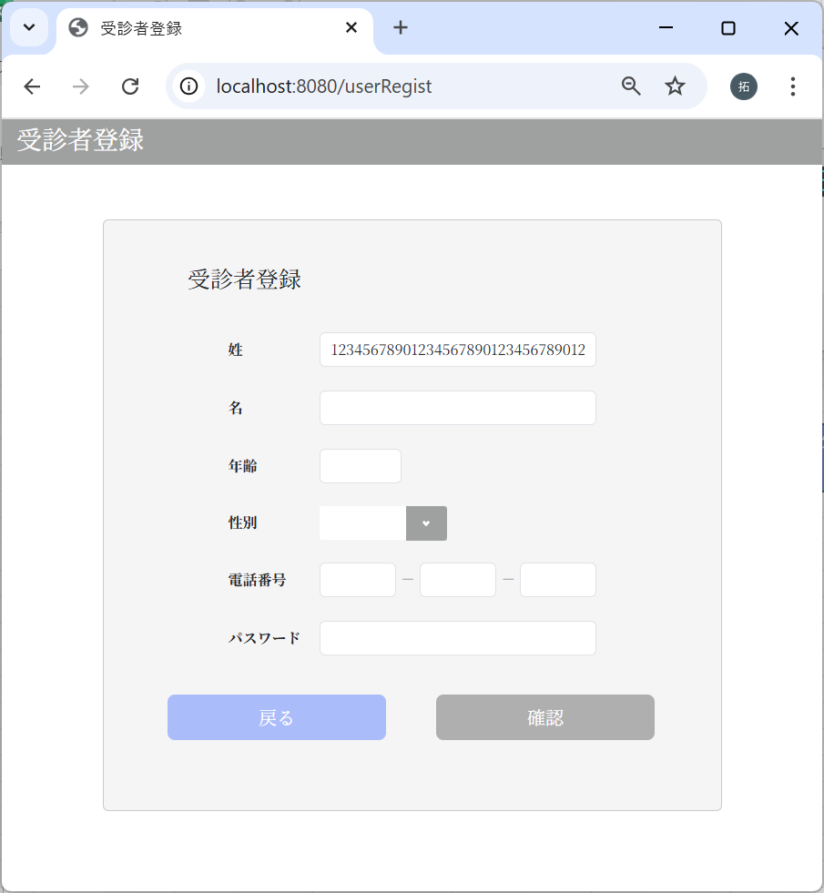

50文字以上入力できないことを確認

２行目：姓に入力された値
姓の文字列の最大値を50としており、51文字以上の入力があった場合、50文字に制限されるため。

名

コピー

ペースト

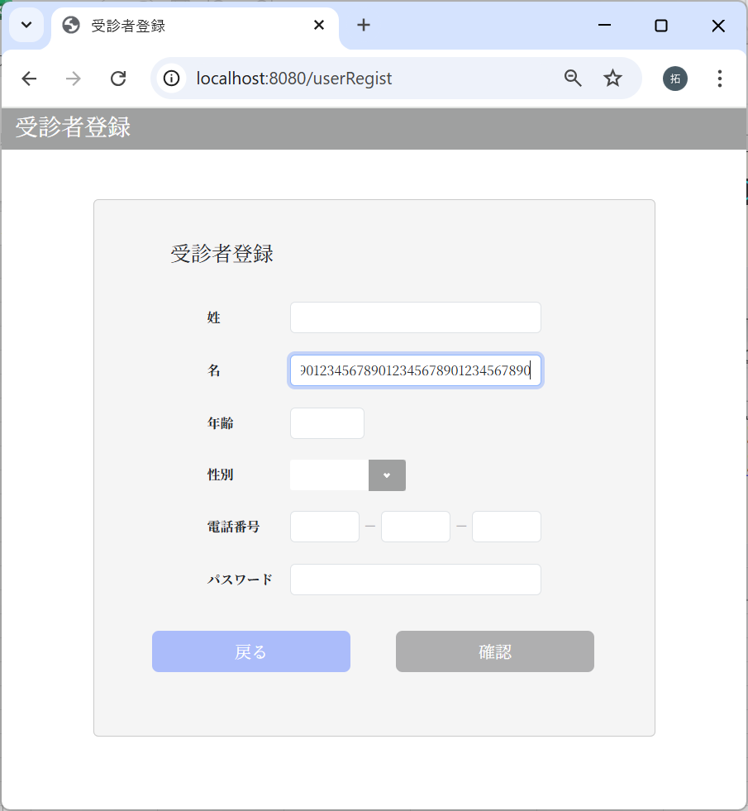

50文字以上入力できないことを確認

２行目：姓に入力された値
姓の文字列の最大値を50としており、51文字以上の入力があった場合、50文字に制限されるため。

年齢
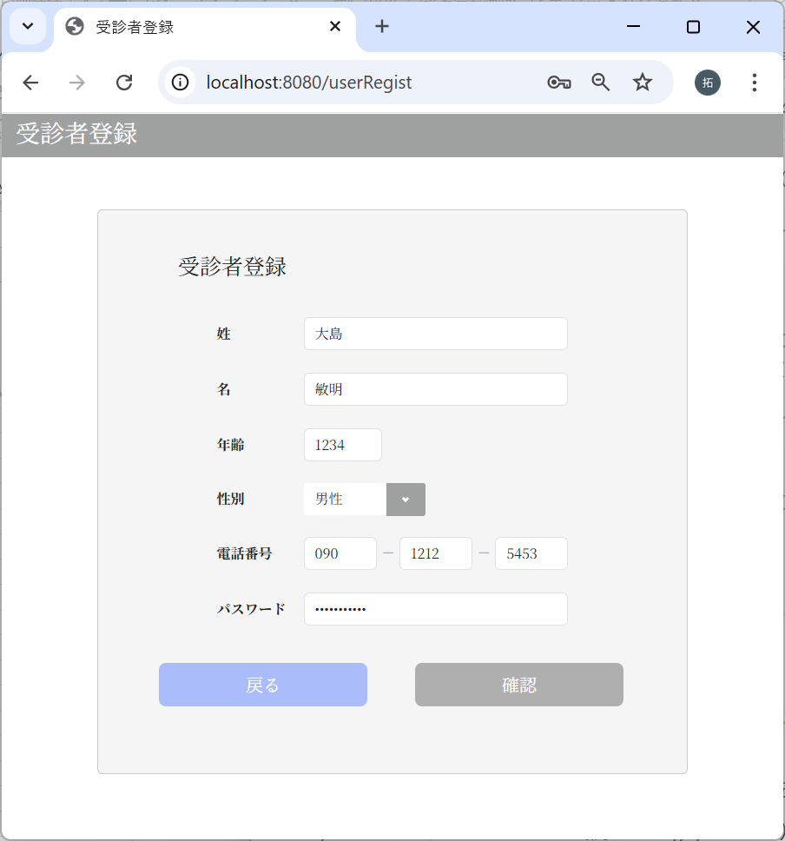

年齢が4桁以上の場合
で確認ボタンクリック

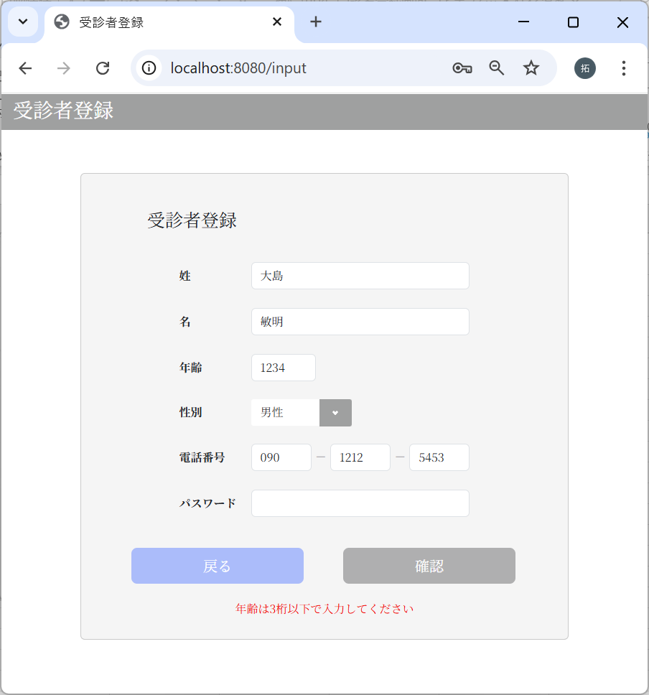

エラーメッセージが表示された

電話番号1ブロック目


電話番号1ブロック目が
4桁以上の場合
で確認ボタンクリック

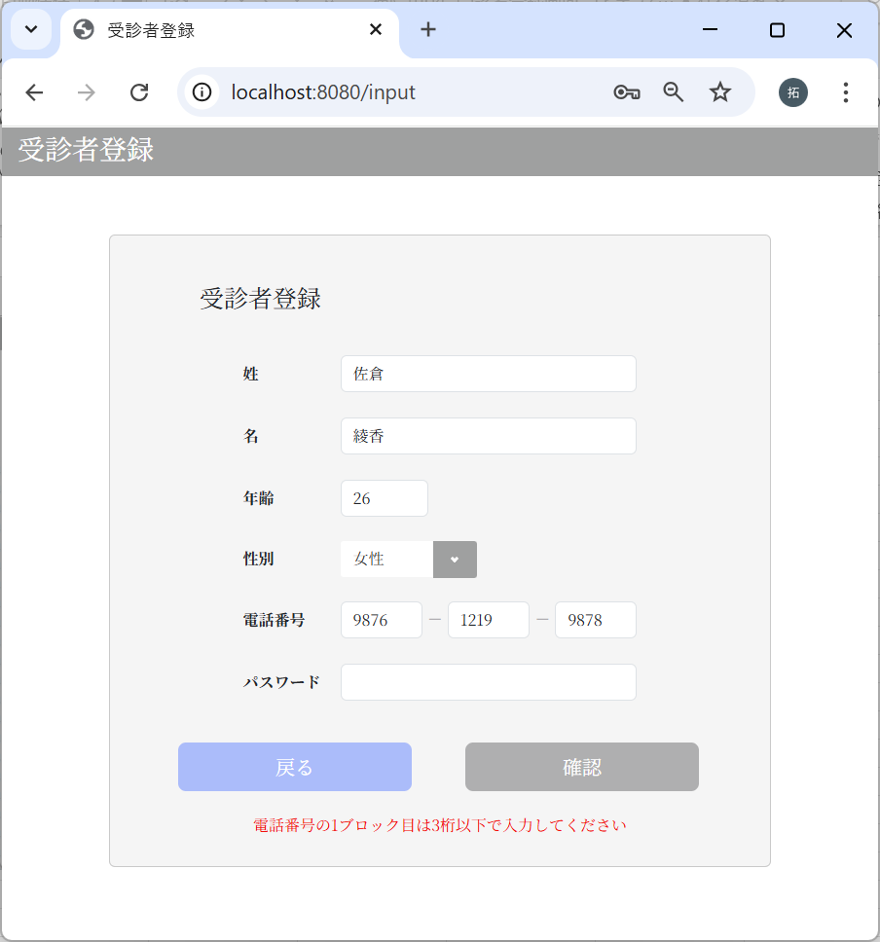

エラーメッセージが表示された

電話番号2ブロック目
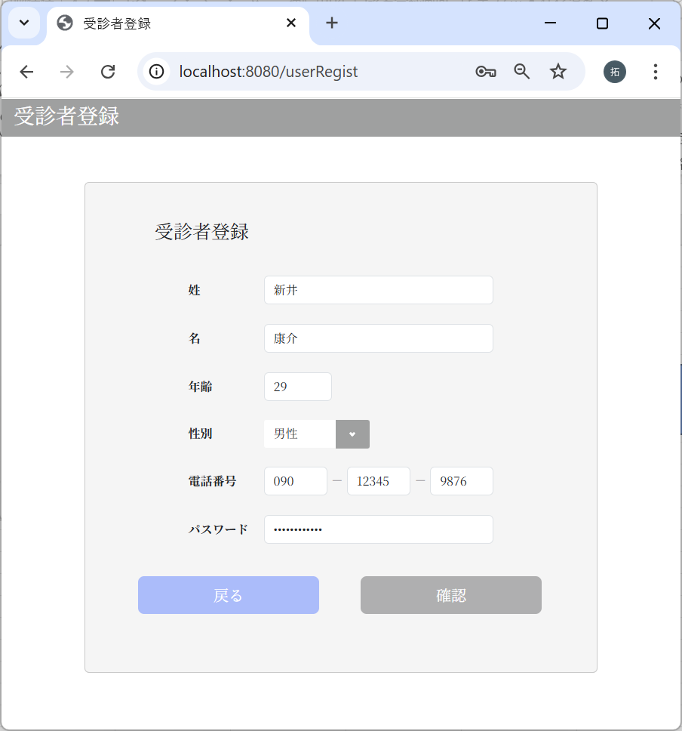

電話番号2ブロック目が
4桁以上の場合
で確認ボタンクリック

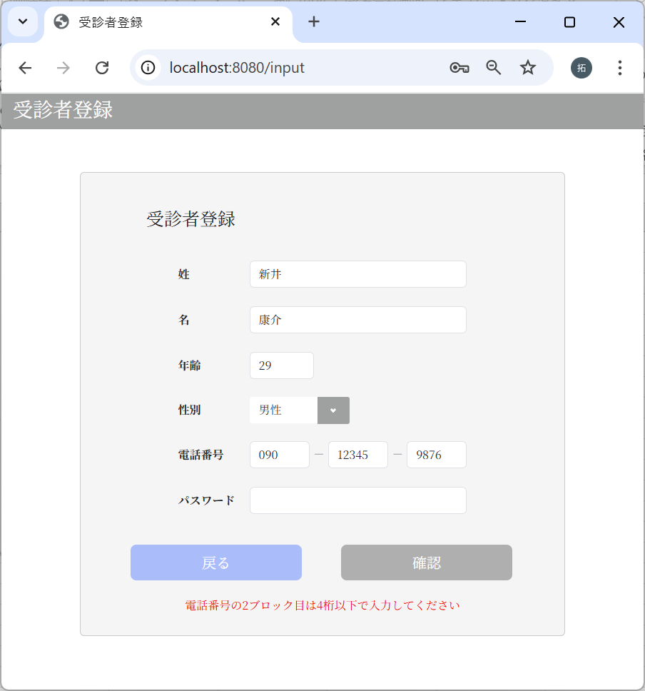

エラーメッセージが表示された

電話番号3ブロック目


電話番号3ブロック目が
4桁以上の場合
で確認ボタンクリック



エラーメッセージが表示された

パスワード最小文字列


パスワードが8桁以下の場合
で確認ボタンクリック



エラーメッセージが表示された

パスワード最大文字列

65文字の文字列をコピー

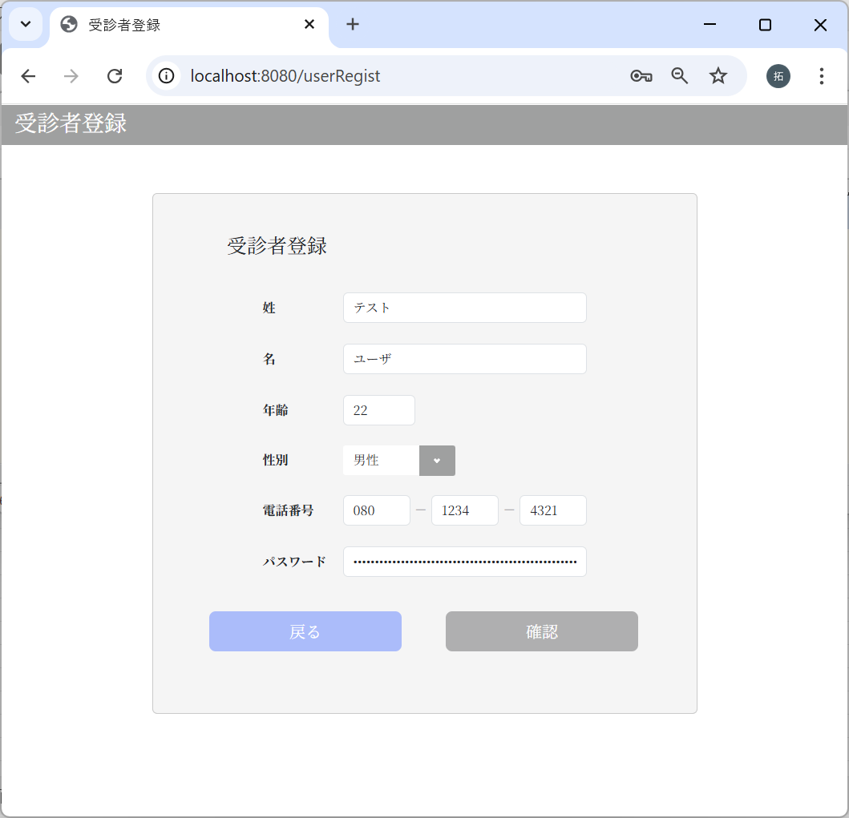

コピーした文字列をペーストして確認ボタンクリック

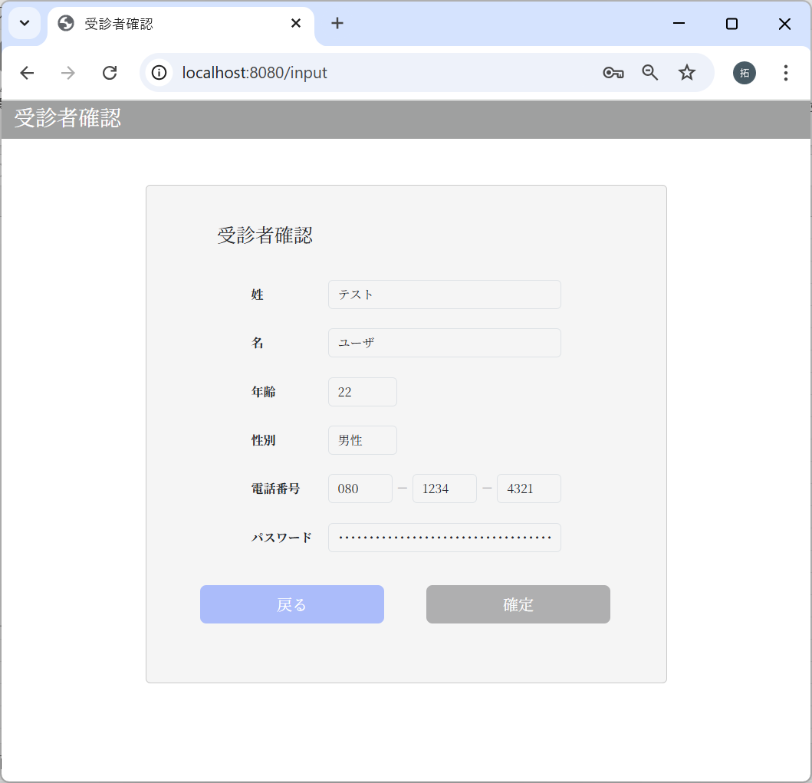

エラーとならず、次の画面に遷移した。

パスワードの文字列の最大値を64としており、65文字以上の入力があった場合、64文字に制限されるため。

画面遷移
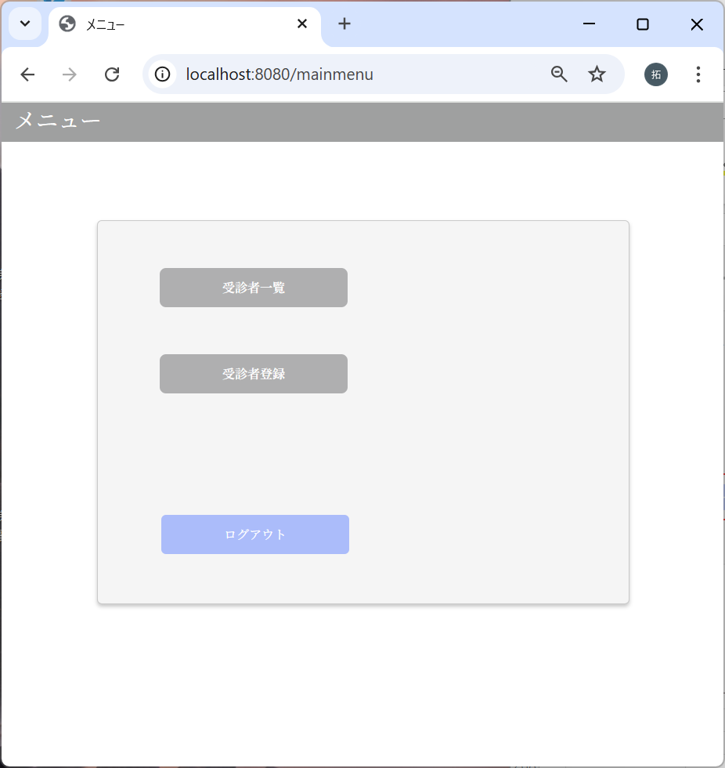
No | テスト内容
3 | 画面遷移
3-1 | メインメニュー画面 → 受診者登録画面
3-2 | 受診者登録画面 → メインメニュー画面
3-3 | 受診者登録画面 → 確認画面
3-4 | 確認画面 → 受診者登録画面
3-5 | 確認画面 → 完了画面
3-6 | 完了画面 → メインメニュー画面

3-1：メインメニュー画面 → 受診者登録画面
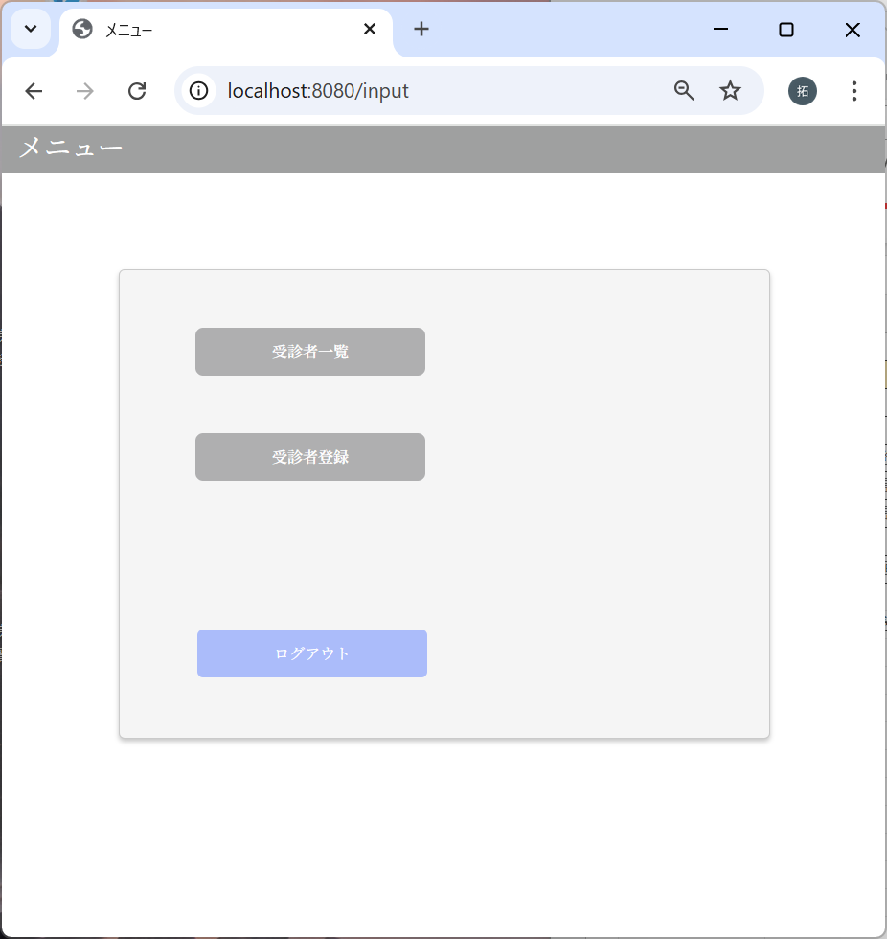



3-2：受診者登録画面 → メインメニュー画面

3-3：受診者登録画面 → 確認画面
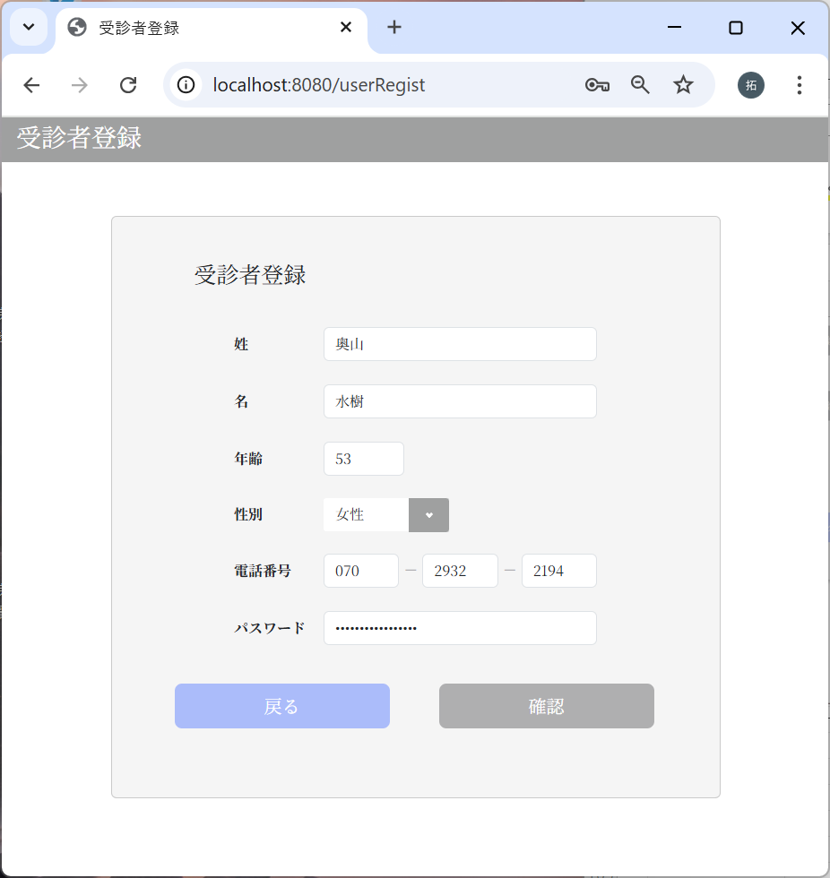

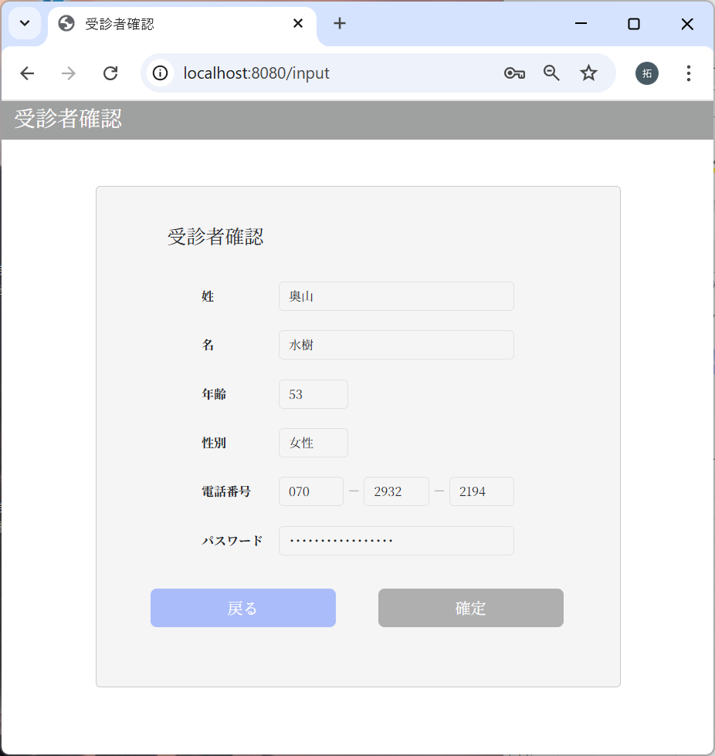

3-4：確認画面 → 受診者登録画面

3-5：確認画面 → 完了画面


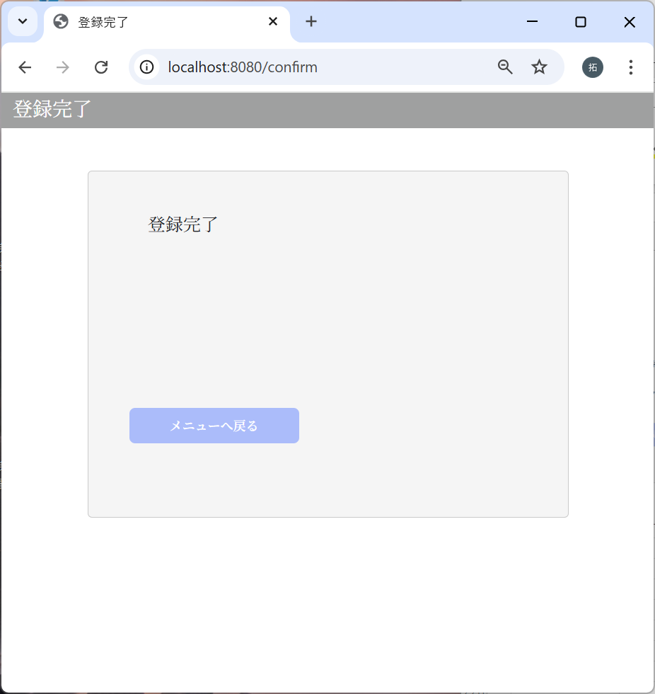

3-6：完了画面 → メインメニュー画面

受診者登録処理
No | テスト内容
4 | 受診者登録処理
4-1 | 受診者登録
4-2 | m_userのInsertエラー
4-3 | m_test_itemのInsertエラー

4-1：受診者登録
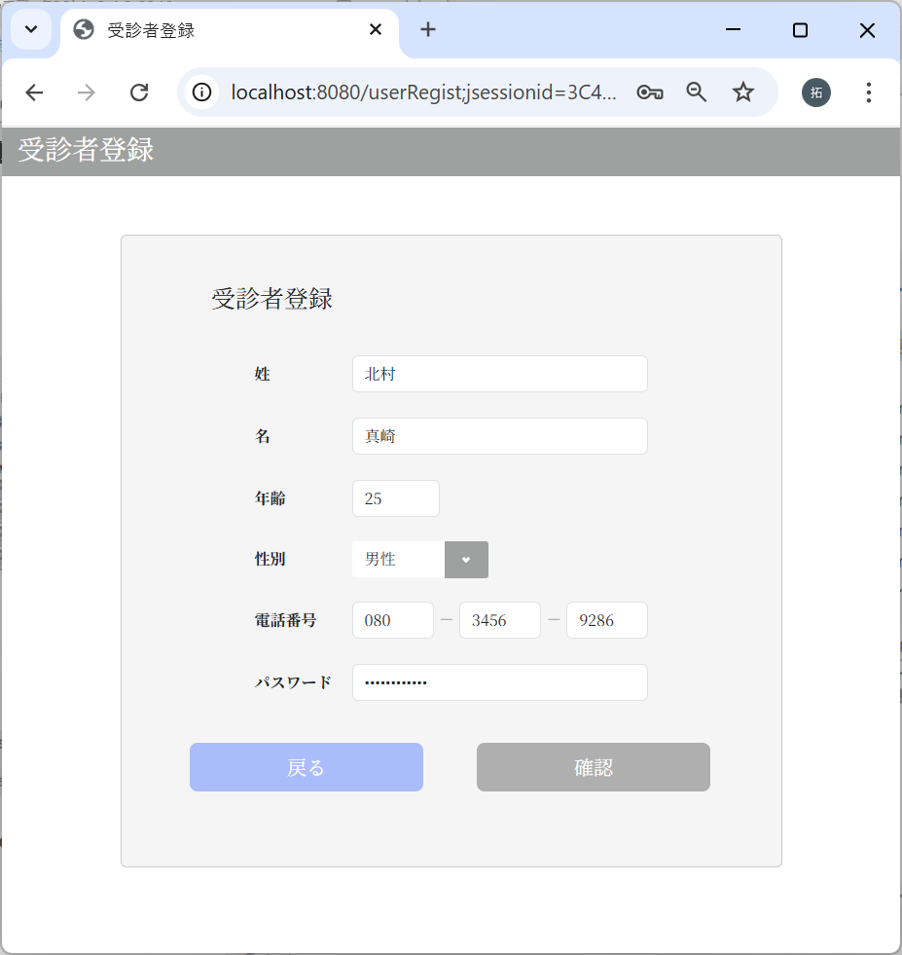

パスワードは「kitamura0312」
で確認ボタンクリック

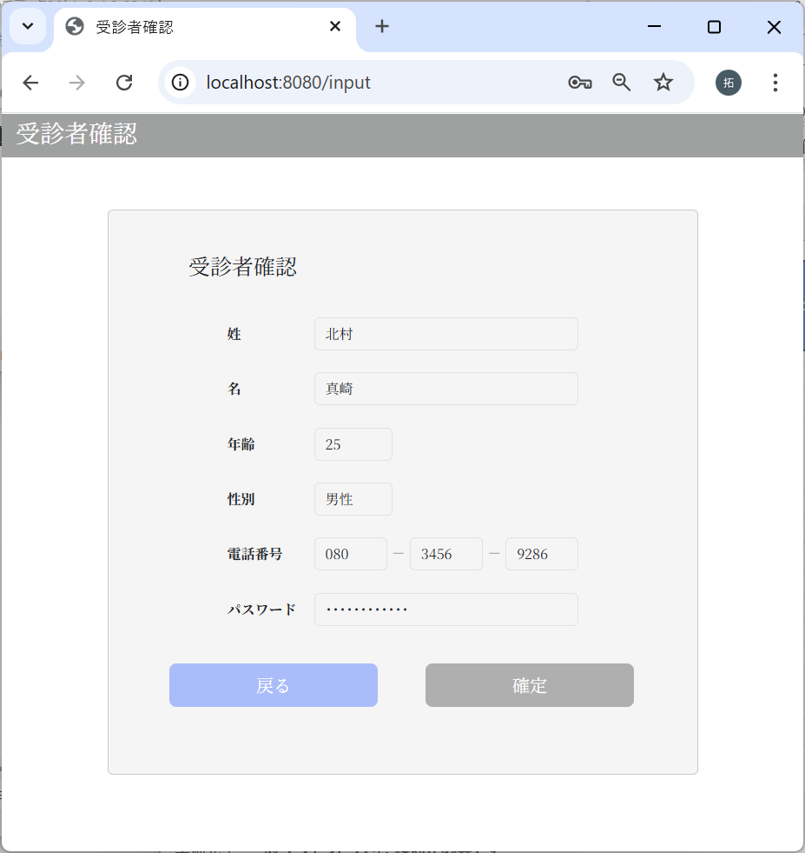

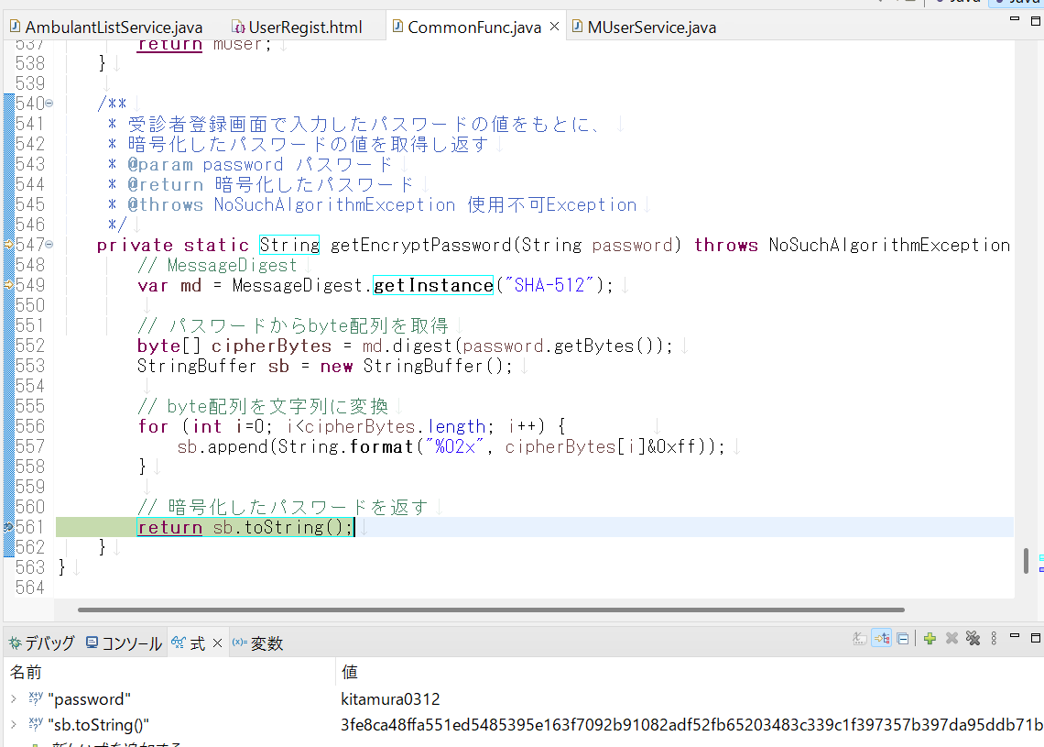

パスワードが
暗号化されたことを確認

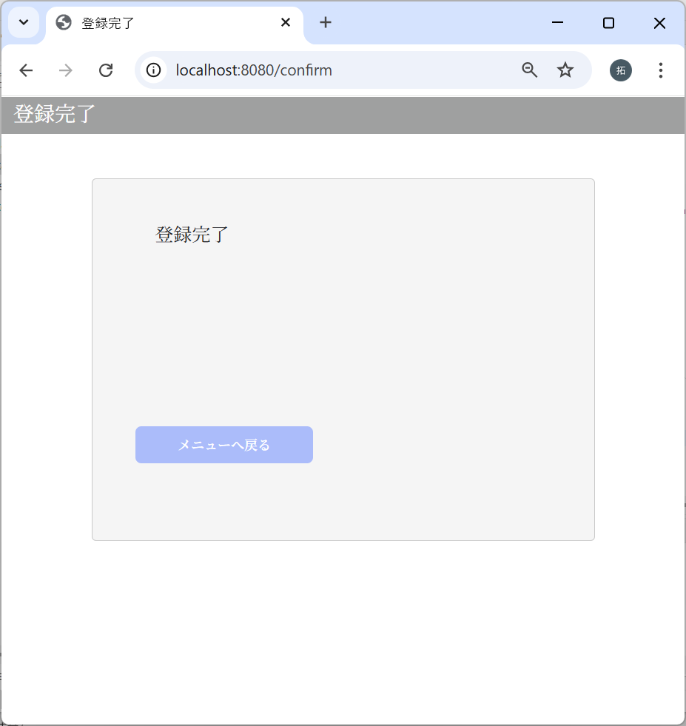

パスワードの正当性の確認
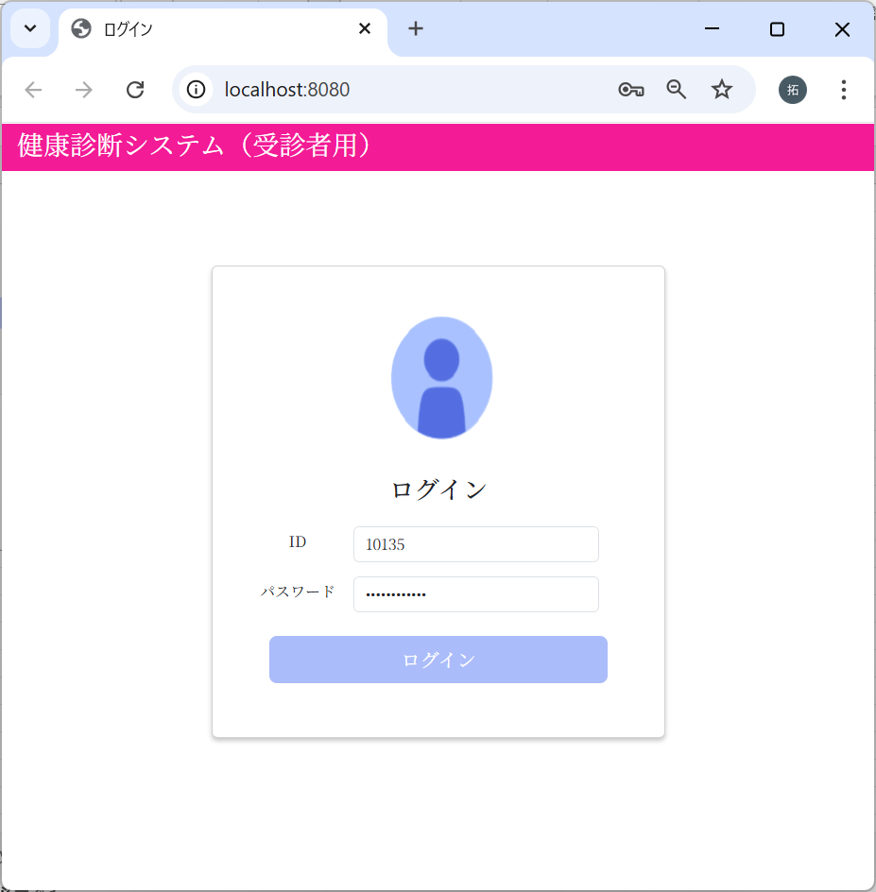

kitamura0312を入力し
ログインボタンをクリック

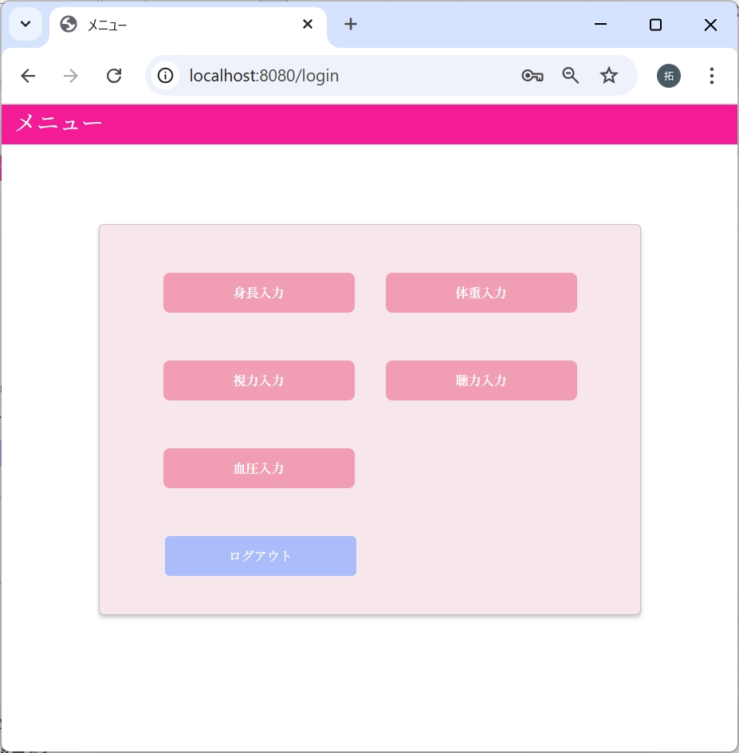

ログインが成功したことを確認

m_userテーブル
SELECT * FROM healthcheckdb.m_user WHERE first_name = '真崎' AND last_name = '北村';
 | user_id | password | first_name | last_name | age | sex | tel
 | ユーザID | パスワード | 名 | 姓 | 年齢 | 性別 | 電話番号
実施前
実施後 | 10135 | 3fe8ca48ffa551ed5485395e163f7092b91082adf52fb65203483c339c1f397357b397da95ddb71b8f8040ebbf2af6daf1ed6274bc938c58d7543da7aca51435 | 真崎 | 北村 | 25 | 1 | 8034569286

m_test_itemテーブル
SELECT * FROM healthcheckdb.m_test_item WHERE user_id = 10135;
 | user_id | height | weight | vision_right | vision_left | hearing | systolic_blood_pressure | diastolic_blood_pressure
 | ユーザID | 身長 | 体重 | 右視力 | 左視力 | 聴力 | 最大血圧 | 最小血圧
実施前
実施後 | 10135 | null | null | null | null | null | null | null

4-2：m_userのInsertエラー
事前準備
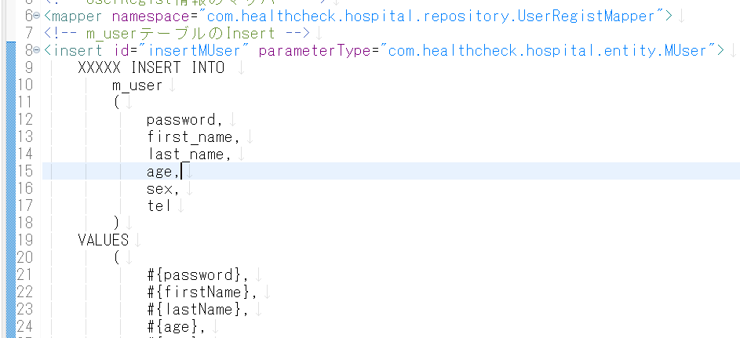

SQLを意図的に想定外の値に変更する

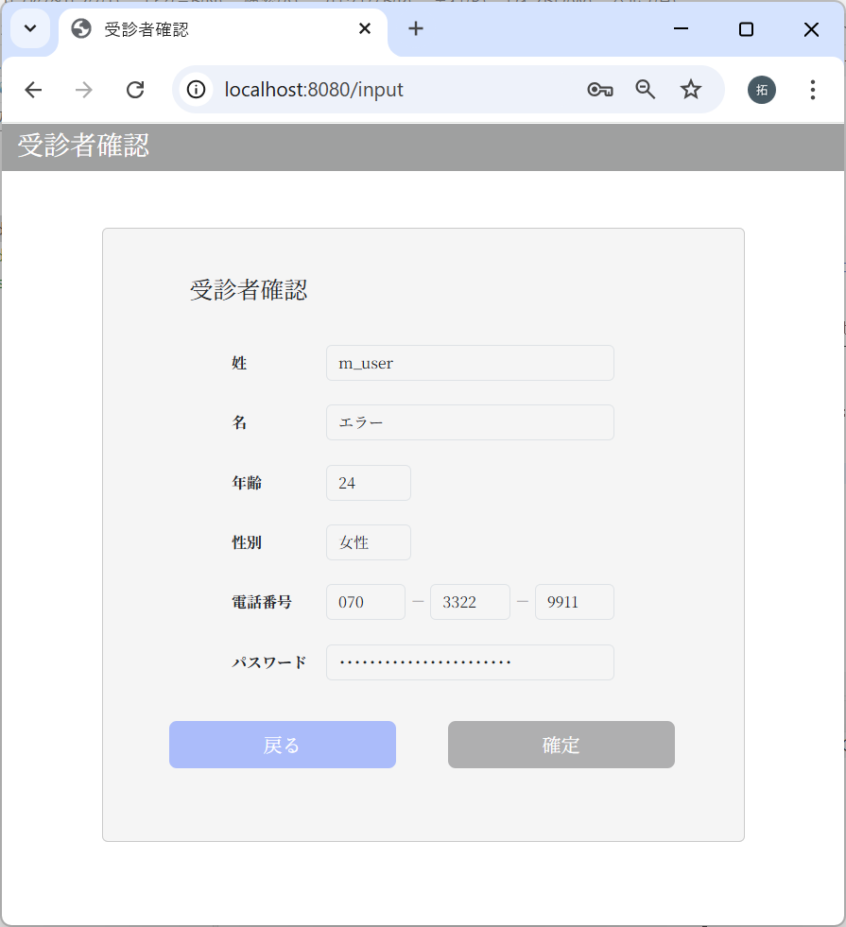

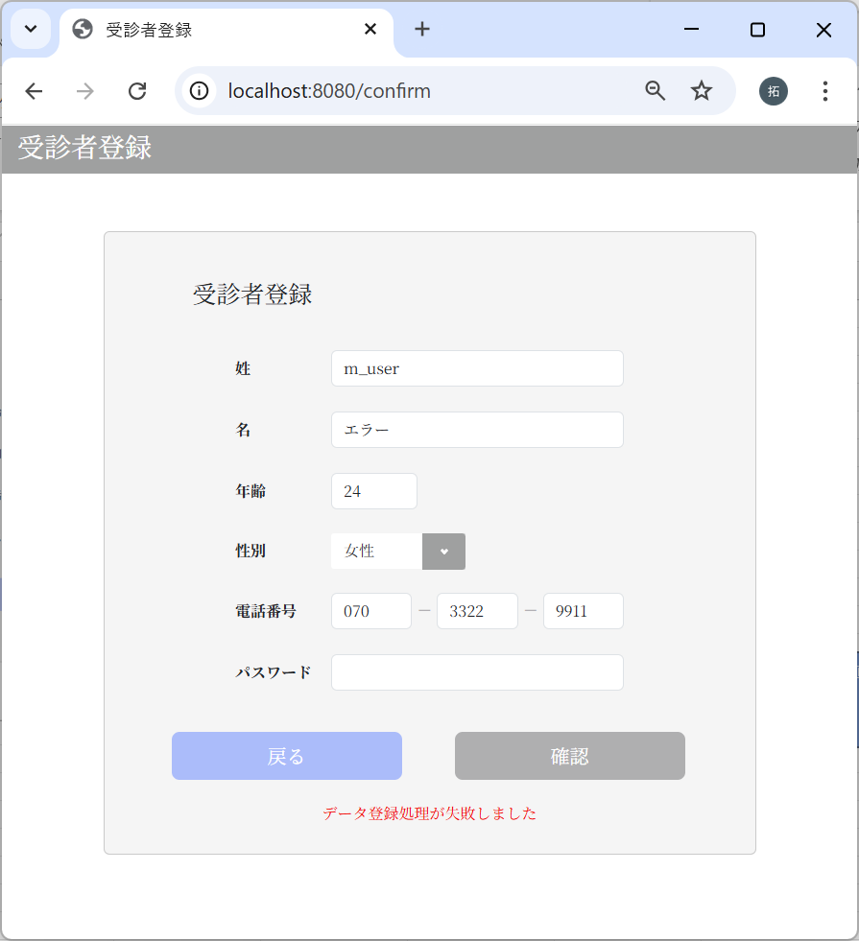

エラーメッセージが表示された

m_userテーブル
SELECT * FROM m_user;
 | user_id | password | first_name | last_name | age | sex | tel
 | ユーザID | パスワード | 名 | 姓 | 年齢 | 性別 | 電話番号
実施前 | 10002 | f6c5600ed1dbdcfdf829081f5417dccbbd2b9288e0b427e65c8cf67e274b69009cd142475e15304f599f429f260a661b5df4de26746459a3cef7f32006e5d1c1 | 敏由紀 | 安藤 | 33 | 1 | 9051142323
実施後 | 10002 | f6c5600ed1dbdcfdf829081f5417dccbbd2b9288e0b427e65c8cf67e274b69009cd142475e15304f599f429f260a661b5df4de26746459a3cef7f32006e5d1c1 | 敏由紀 | 安藤 | 33 | 1 | 9051142323
どちらのテーブルにもデータが登録されていないことを確認
m_test_itemテーブル
SELECT * FROM m_test_item;
 | user_id | height | weight | vision_right | vision_left | hearing | systolic_blood_pressure | diastolic_blood_pressure
 | ユーザID | 身長 | 体重 | 右視力 | 左視力 | 聴力 | 最大血圧 | 最小血圧
実施前 | 10002 | 190.3 | 90 | 1.928 | 0.722 | 2 | 139 | 107
実施後 | 10002 | 190.3 | 90 | 1.928 | 0.722 | 2 | 139 | 107

4-3：m_test_itemのInsertエラー


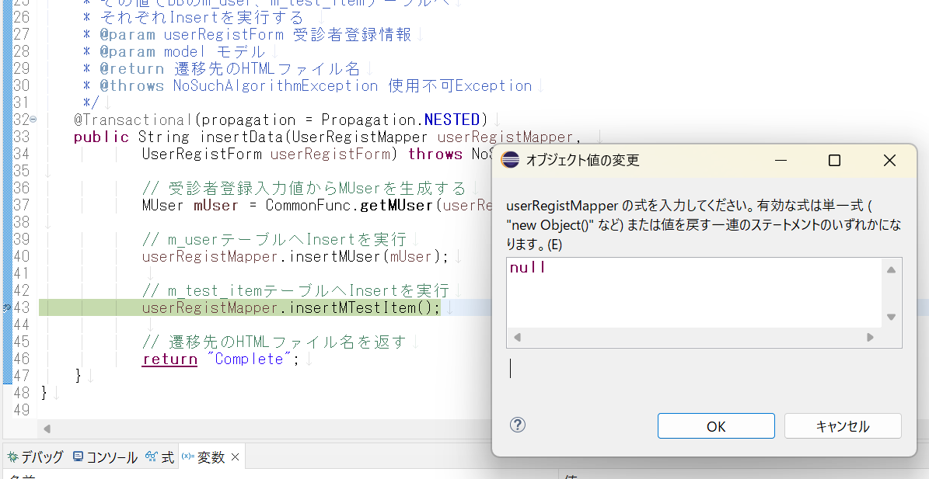

意図的にuserRegistMapperをnullに変更する



エラーメッセージが表示された

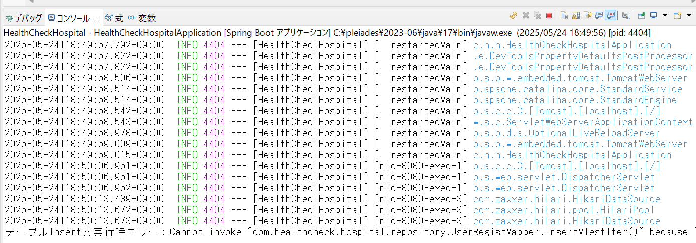

m_userテーブル
SELECT * FROM m_user;
 | user_id | password | first_name | last_name | age | sex | tel
 | ユーザID | パスワード | 名 | 姓 | 年齢 | 性別 | 電話番号
実施前 | 10002 | f6c5600ed1dbdcfdf829081f5417dccbbd2b9288e0b427e65c8cf67e274b69009cd142475e15304f599f429f260a661b5df4de26746459a3cef7f32006e5d1c1 | 敏由紀 | 安藤 | 33 | 1 | 9051142323
実施後 | 10002 | f6c5600ed1dbdcfdf829081f5417dccbbd2b9288e0b427e65c8cf67e274b69009cd142475e15304f599f429f260a661b5df4de26746459a3cef7f32006e5d1c1 | 敏由紀 | 安藤 | 33 | 1 | 9051142323
どちらのテーブルにもデータが登録されていないことを確認
m_test_itemテーブル
SELECT * FROM m_test_item;
 | user_id | height | weight | vision_right | vision_left | hearing | systolic_blood_pressure | diastolic_blood_pressure
 | ユーザID | 身長 | 体重 | 右視力 | 左視力 | 聴力 | 最大血圧 | 最小血圧
実施前 | 10002 | 190.3 | 90 | 1.928 | 0.722 | 2 | 139 | 107
実施後 | 10002 | 190.3 | 90 | 1.928 | 0.722 | 2 | 139 | 107

